はじめに
ファイル作成ツール

 | 「書出」シートに入力した内容を定義したレイアウト（シート名）仕様でファイルに書き出しを実施する。
 | ※VBAで作成。 エラーハンドリングを行っていないため、想定外のエラーが発生した場合は、エディタが表示される場合があり。

 | 1. | 【手順（レイアウト定義）】
 |  |  | ① | 「レイアウト仕様（雛形）」シートをコピーし、書き出しするファイルのレイアウトを定義する。
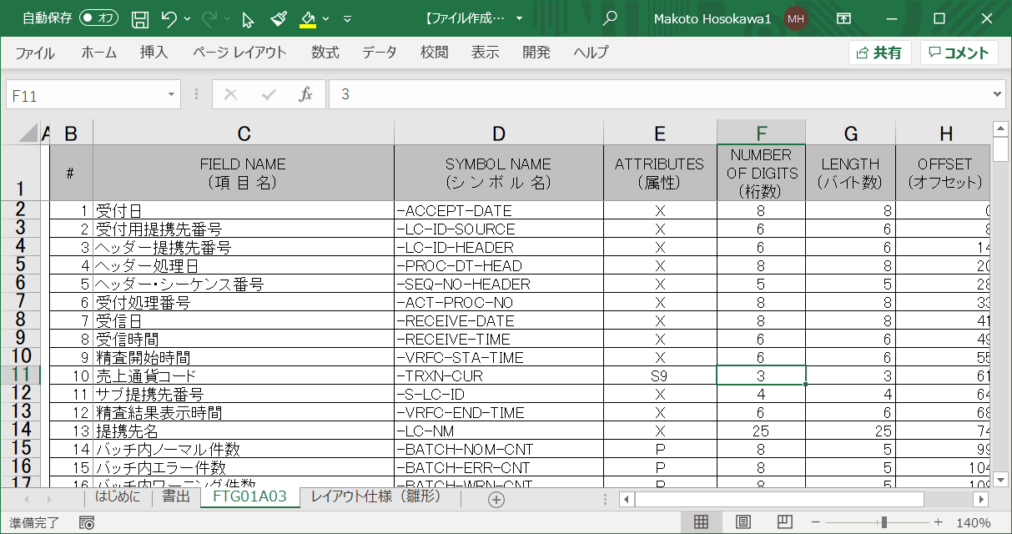
 |  |  |  |  |  |  | ※ | シート名は任意で指定
 |  |  |  |  |  |  |  | シート名は「書出」シートで使用します。
 |  |  |  |  |  |  | ※ | レイアウトは複数定義可能

レイアウトを定義

 |  |  | ② | 「書出」シートにて、B列「レイアウト(シート名)」に、①で作成したレイアウト（シート名）を指定します。
 |  |  |  | ※複数レコードを作成する場合は、１８行目以降に行を追加してください。

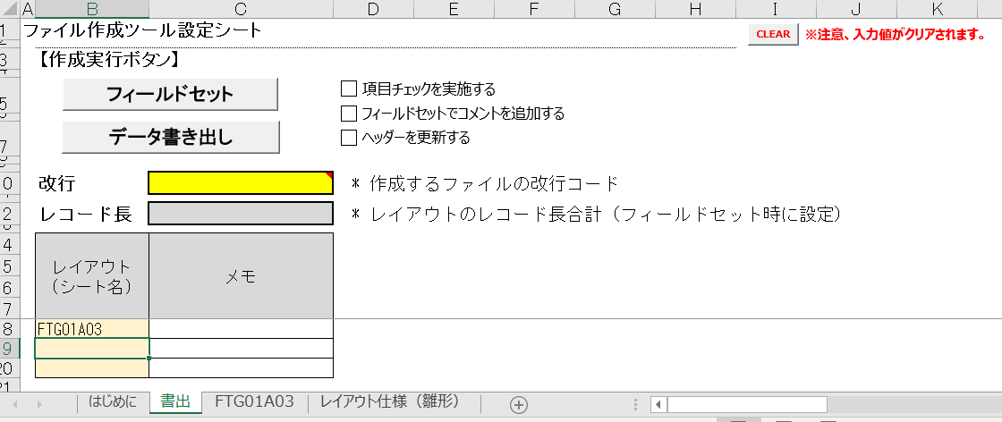

①で作成したレイアウトを指定

 |  |  | ③ | 「フィールドセット」ボタンを押下し、レイアウト（入力域）を設定する。
 |  |  |  | ※レイアウトが複数指定された場合は、選択されたセルのレイアウトまたは、先頭のレイアウトの見出しが表示されます。
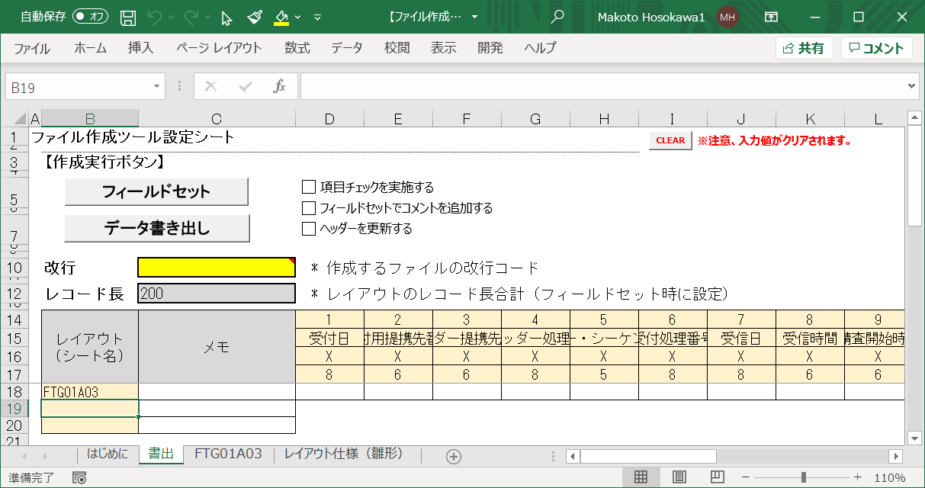

レイアウト（シート名）に指定したレイアウトと見出しが設定

 | 2. | 【手順（データ書き出し）】

 |  |  | ① | 「データ書き出し」ボタンを押下後、ファイルを保存するダイアログボックスが開きますので、ファイルを指定します。
 |  |  |  | ※ | エラーのフィールドが存在した場合は、該当箇所が赤網掛けとなります。
 |  |  |  |  | 入力した値がレングスを超えた場合などは、データ書き出し出来ません。

エラー項目
※ 数値項目に英字が設定

 | 3. | 「書出」シートの説明

 |  | ① [ボタン] フィールドセット
 |  |  | レイアウト（シート）に記載されたレイアウトの入力域を展開し、見出しを設定します。
 |  | ② [ボタン] データ書き出し
 |  |  | 入力された内容を定義された情報を基にファイルに出力します。
 |  | ③ [チェックボックス] 項目チェックを実施する
 |  |  | 「フィールドセット」 ボタン押下時に、各項目のチェックを実施する。
 |  |  | ※ チェック内容は、レングス、属性（数値属性の場合、数値以外はエラー）を実施
 |  | ④ [チェックボックス] フィールドセットでコメントを追加する
 |  |  | 「フィールドセット」 ボタン押下時に、入力フィールドに項目名、シンボル名、属性などのコメントを挿入する。
 |  | ⑤ [チェックボックス] ヘッダーを更新する
 |  |  | 選択されたセルの位置に該当するレイアウトの見出し（ヘッダー）を表示します。
 |  | ⑥ 改行
 |  |  | 出力ファイルの改行コードを指定する。
 |  | ⑦ レイアウト長
 |  |  | 「フィールドセット」時に、指定したレイアウトのレコード長合計が設定されます。
 |  | ⑧ レイアウト（シート名）
 |  |  | 該当行の入力するレイアウト（シート名）を指定します。
 |  | ⑨ メモ
 |  |  | 任意にコメントを記入。
 |  | ⑩ 入力域
 |  |  | (1) 属性 ：X (英数字)
 |  |  |  | ・英数字のほか、記号を入力可能。
 |  |  | (2) 属性 ：9 (数字(ゾーン))
 |  |  |  | ・数字を入力。(※1)
 |  |  | (3) 属性 ：S9 (符号付数字(ゾーン))
 |  |  |  | ・符号付き数字を入力。 (※1)
 |  |  |  | ※符号は、'+', '-'で表現可能。 プラスの場合は、符号の指定はなくても良い。
 |  |  |  | 例) -123456
 |  |  | (4) 属性 ：P (数値(バック))
 |  |  |  | ・数字を指定 (※2)
 |  |  | (5) 属性 ：SP (符号付数値(バック))
 |  |  |  | ・符号付き数字を入力。 (※2)
 |  |  |  | ※符号は、'+', '-'で表現可能。 プラスの場合は、符号の指定はなくても良い。
 |  |  |  | 例) -123456
 |  |  | (6) 属性 ：B (バイナリ(HEX))
 |  |  |  | ・HEXコードを入力。 HEX(0～9, A-F)以外も指定可能。
 |  |  |  | ※BitMapなどで使用ください。

 |  |  | (※1) 数値以外も入力可能であるが、エラーと判断される。 ファイルには出力可能。
 |  |  | (※2) 数字以外も入力可能であるが、エラーと判断される。
 |  |  |  |  | レングス（≠桁数）を超えた場合は、ファイルには出力されません。
 |  |  |  |  | レングス（≠桁数）未満の場合は場合、ファイルに出力されます。

 | 4. | 「レイアウト仕様」(雛形) シートの説明

 |  | ① FIELD NAME (項 目 名) |  |  |  | 指定：必須
 |  |  | 項目名を指定。 |  |  | （外部設計書のファイル仕様書の「項目名」）

 |  | ② SYMBOL NAME (シ ン ボ ル 名) |  |  |  | 指定：必須
 |  |  | シンボル名を指定。 |  |  | （外部設計書のファイル仕様書の「シンボル名」）

 |  | ③ ATTRIBUTES (属性) |  |  |  | 指定：必須
 |  |  | 項目の属性を指定。 |  |  | （外部設計書のファイル仕様書の「属性」）
 |  |  | 指定可能な属性は以下の通り。
 |  |  |  | (1) X (英数字)
 |  |  |  | (2) 9 (数字(ゾーン))
 |  |  |  | (3) S9 (符号付数字(ゾーン))
 |  |  |  | (4) P (数値(バック))
 |  |  |  | (5) SP (符号付数値(バック))
 |  |  |  | (6) B (バイナリ(HEX))

 |  | ④ NUMBER OF DIGITS (桁数) |  |  |  | 指定：必須
 |  |  | 項目の桁数を指定。 |  |  | （外部設計書のファイル仕様書の「桁数」）
 |  |  | 9V3など小数点位置など指定された値も指定可能。

 |  | ⑤ LENGTH (バイト数) |  |  |  | 指定：必須
 |  |  | 項目のバイト数を指定。 |  |  | （外部設計書のファイル仕様書の「バイト数」）

 |  | ⑥ OFFSET (オフセット) |  |  |  | 指定：必須
 |  |  | OFFSETを指定。

 |  | ⑦ 備考 |  |  |  | 指定：任意
 |  |  | 任意記載エリア。 |  |  | （外部設計書のファイル仕様書の「説明」）

書出
※注意、入力値がクリアされます。
ファイル作成ツール設定シート

 | 【作成実行ボタン】

 | 改行 | LF | * 作成するファイルの改行コード

 | レコード長 | 10000 | * レイアウトのレコード長合計（フィールドセット時に設定）

 | レイアウト (シート名) | メモ

